PRD-CUS-003
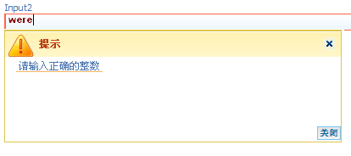
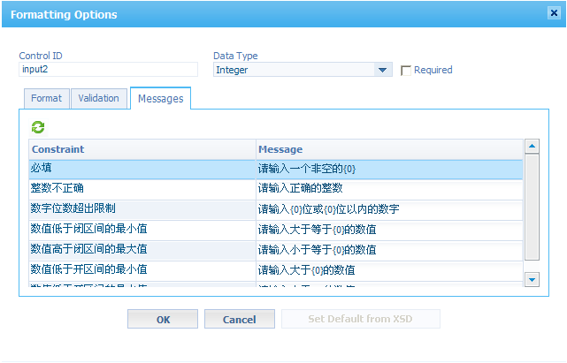
需求说明
对XForm中字段校验提示信息及对话框进行本地化

修改说明
/opt/Cordys/defaultInst/localization/Cordys.Ufo.Messages.xml
/opt/Cordys/defaultInst/localization/Cordys.XForms.Messages.xml

